Step1
■ゴール
 | Windowプログラミングの基礎を知り、Visual Studioからプロジェクトを新規作成し、Formを表示、コントロールを追加できる。

■やってみよう

 | ・プロジェクトの新規作成
 |  | 新しいプロジェクトを作成する - Visual Studio (Windows) | Microsoft Learn
何者か知っとくとよいかも。
.NetFramework
.NetCore
 |  | ↓の状態になったらOK.

 | ・Formのプロパティを変更してFormを表示してみる。
Formにどんなプロパティがあるのかはざっと知っておくと〇。
 |  | ・Titile |  |  | ・背景色を変更する
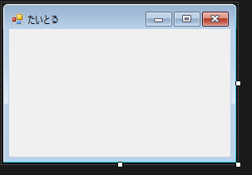


 |  |  | ヒント・キーワード
 |  |  |  | Class
 |  |  |  | Control
 |  |  |  | Form クラス (System.Windows.Forms) | Microsoft Learn
 |  |  |  | エントリポイント

 | ・Form上にコントロールを配置してみる。
.Netが用意しているテンプレのコントロールにどんなものがあるのか
見ておくと〇。
 |  |  | ・Label/Buttonおいてみる

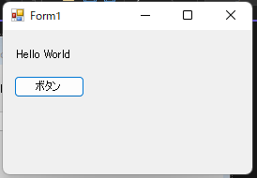

 |  |  | ヒント・キーワード
 |  |  |  | デザイナ
 |  |  |  | フォームにコントロールを追加する - Windows Forms .NET | Microsoft Learn

 | ・ボタン押したら、MessageBoxが出るようにする。

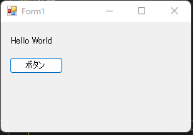
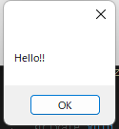

 |  |  | ヒント・キーワード
 |  |  |  | イベント・イベントハンドラ
 |  |  |  | マウス イベントの使用 - Windows Forms .NET | Microsoft Learn

Step2
■ゴール
 | Userコントロールを作成し、Userコントロール上に図形を描画できる。

■やってみよう

 | ・Userコントロールとは何か調べてみる。
 |  | 【Visual Studio】ユーザーコントロールの使い方と実装（コーディング）について【C#】 - Milkのメモ帳 (milkmemo.com)

 |  | ↓のようにツールボックスに追加したコントロールが出たらOK.

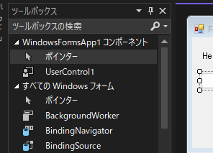

 | ・ボタン押したら図形が描画されるようにしてみる。
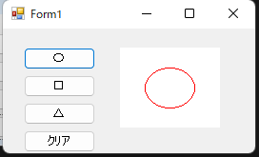
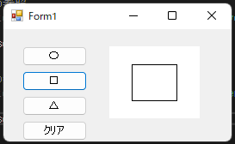
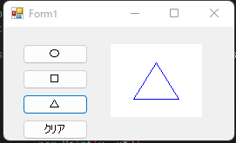
 |  |  | ・図形の中心がControlの中心になるようにする。
 |  |  | ・クリアボタンを押したら初期状態に戻るようにする。

 |  | Graphics クラス (System.Drawing) | Microsoft Learn
 |  | 長方形、多角形、楕円、円弧、扇形を描く - .NET Tips (VB.NET,C#...) (dobon.net)

基礎の基礎
■ゴール
 | C#の基本構文を理解する |  | ↓を使って簡単なプログラムが書ける＋なにものか説明できる。

 |  | for, foreach,continue,break |  | Class
 |  | while文 |  | Constructor
 |  | インクリメント、デクリメント |  | Property
 |  | if分 |  | Enum
 |  | Cast
 |  | 配列
 |  | 条件演算子
 |  | Switch文

 | ・For文を使って1~100までの数字をConsoleで出力してください
 | ・ForEach文を使って↑
 | ・While文使って↑

 |  | 期待する出力
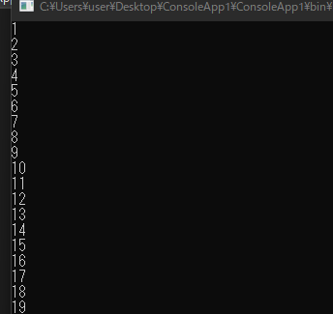

 | ・For文とContinue文の組み合わせで、1~100までの偶数だけを出力してください
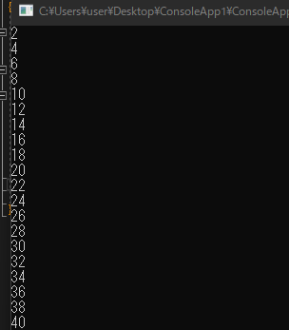

 | ・Consoleに入力数字を入力して加算結果を出力してください
 |  | 出力文字列の形成には、文字列補間式を使ってください |  |  |  | → | C#で文字列の中に変数を埋め込む - Qiita

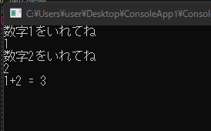
 |  |  |  |  | 数字じゃないもの入れたらエラー処理してください。
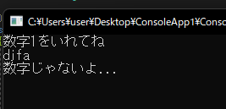

 | ・Swich文をつかって、入力に応じて出力を返してください

 |  | 入力が「日本酒」、「ビール」、「ワイン」→出力＝「醸造酒です」
 |  | 入力が「ブランデー」、「ウィスキー」→出力＝「蒸留酒です。」
 |  | それ以外の文字 ＝ 「知りません。」

 | ・stringクラスを使って入力の最後の文字が[あ]かどうか判定して、True,Falseを出力して下さい。

 | ・英数入力を小文字→大文字、大文字→小文字に変換して出力してください

